Thêm Kubernetes extension
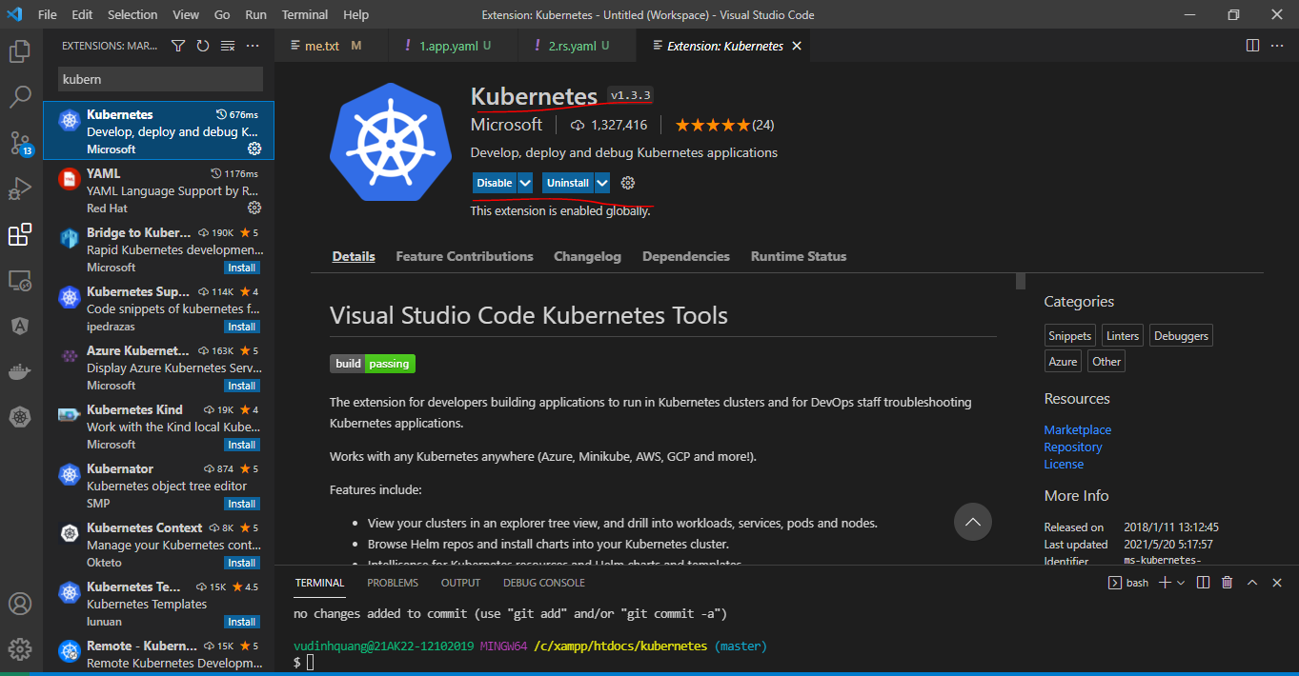

Triển khai tạo pod
 | mkdir 2.rs
 | cd 2.rs
 | vi 1.app.yaml
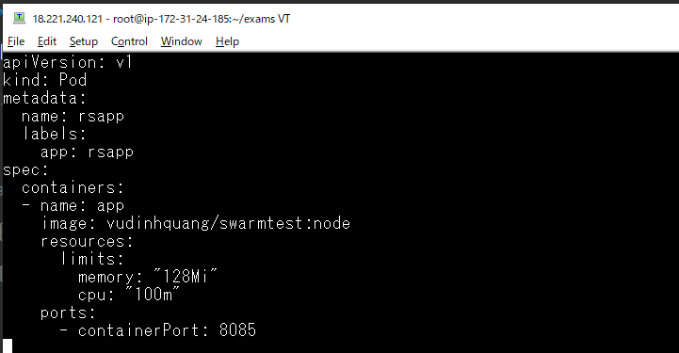

Triển khai file
 | kubectl apply -f 1.app.yaml

Kiểm tra các pod đang chạy
 | kubectl get pod -o wide

Kiểm tra tất cả các thành phần của cluster
 | kubectl get all -o wide

Kiểm tra liên tục các thành phần của cluster
 | watch -n 1 kubectl get all -o wide

Xóa pod rsapp và quan sát sự cập nhật
 | kubectl delete -f 1.app.yaml

Tạo lại pod rsapp và quan sát sự cập nhật
 | kubectl apply -f 1.app.yaml

ReplicaSet trong Kubernetes
 | vi 2.rs.yaml
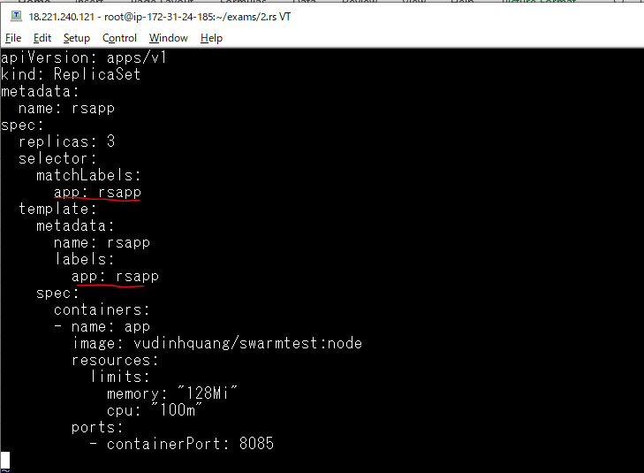

Triển khai file
 | kubectl apply -f 2.rs.yaml

Quan sát sự cập nhật

Lấy danh sách các ReplicaSet
 | kubectl get rs -o wide

manifest
 | kubectl get rs -o yaml
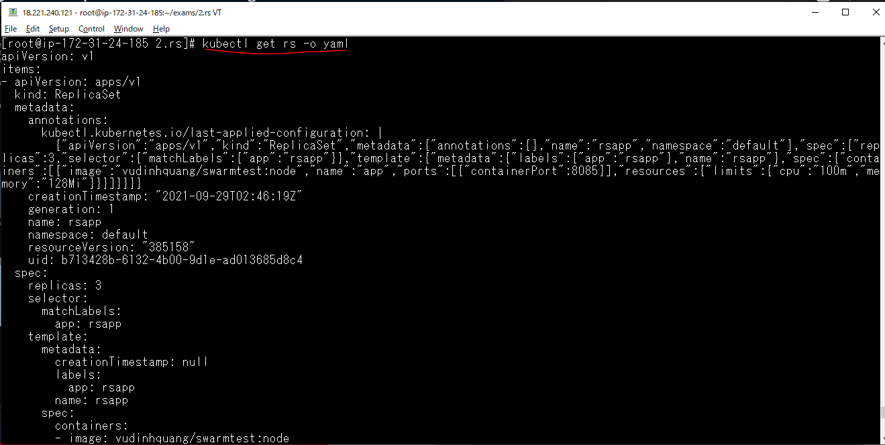

Xem thông tin chi tiết của ReplicaSet
 | kubectl describe rs/rsapp
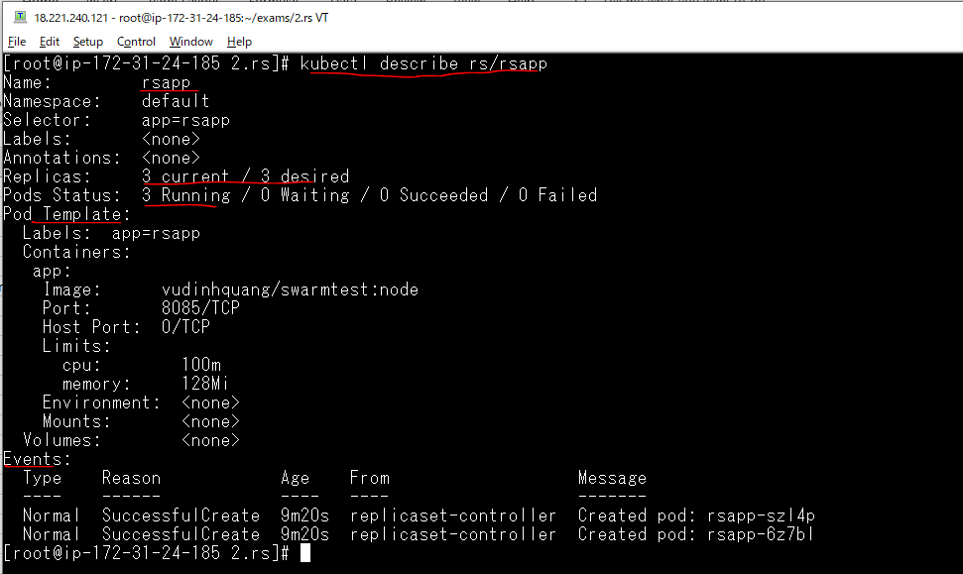

Xem lại danh sách các ReplicaSet
 | kubectl get rs -o wide

Lấy ra các pod có nhãn app=rsapp
 | kubectl get po -l "app=rsapp"

Xem thông tin của pod có tên là rsapp để kiểm tra pod này được giám sát và điều khiển bởi ReplicaSet nào
 | kubectl describe po/rsapp
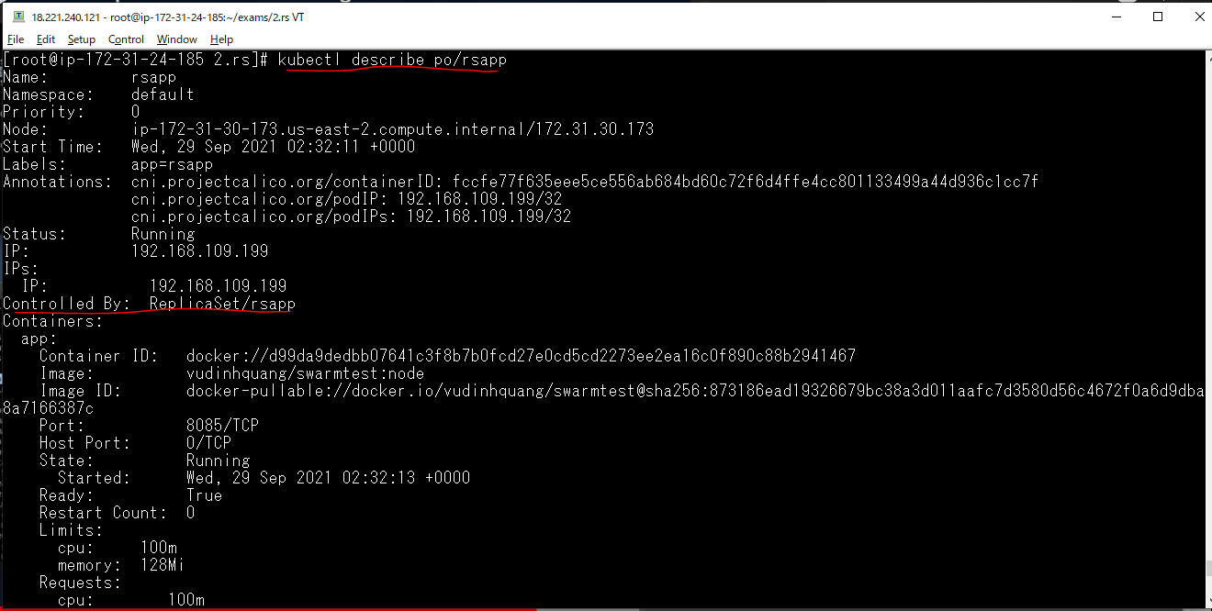

Lấy ra các pod có nhãn app=rsapp được ReplicaSet tạo ra
 | kubectl get po -l "app=rsapp"

Xóa đi 1 pod mà ReplicaSet tạo ra
 | kubectl delete pod/rsapp-szl4p

Quan sát và kiểm tra sự cập nhật, khi pod được xóa thì ngay lập tức 1 pod mới khác được tạo ra để thay thế

Khi ReplicaSet bị xóa thì các pod mà nó quản lý cũng bị xóa theo
 | kubectl delete rs rsapp

 | Quan sát sự thay đổi trạng thái

Triển khai lại ReplicaSet
 | kubectl apply -f 2.rs.yaml

Kiểm tra lại pod
 | kubectl get po -o wide

Xóa nhãn của pod đầu tiên rsapp-2p7g6
 | kubectl label pod/rsapp-2p7g6 app-

 |  | app: Là tên nhãn

Lúc này pod rsapp-2p7g6 bị xóa nhãn app= rsapp, thì nó ko còn bị quản lý của ReplicaSet. Để đảm bảo số pod ReplicaSet nó quản lý là 3 thì nó sẽ tạo mới ra 1 pod mới

Xóa ReplicaSet thì các pod mà nó quản lý cũng bị xóa theo, trong đó có pod được tạo bởi ReplicaSet nhưng mà mình đã xóa đi nhãn của nó do đó nó đã thoát khỏi sự điều khiển, quản lý của ReplicaSet
nên pod đó vẫn còn tiếp tục chạy sau khi ReplicaSet bị xóa
 | kubectl delete -f 2.rs.yaml

Xóa đi pod còn lại
 | kubectl delete pod/rsapp-2p7g6

Triển khai file yaml để tạo ra 1 pod độc lập mà pod đó cũng có nhãn app= rsapp
 | kubectl apply -f 1.app.yaml

Xem thông tin chi tiết của pod vừa tạo thì không thấy mục Controlled by, tức là pod này không bị điều khiển bởi 1 Controll nào cả
 | kubectl describe pod/rsapp
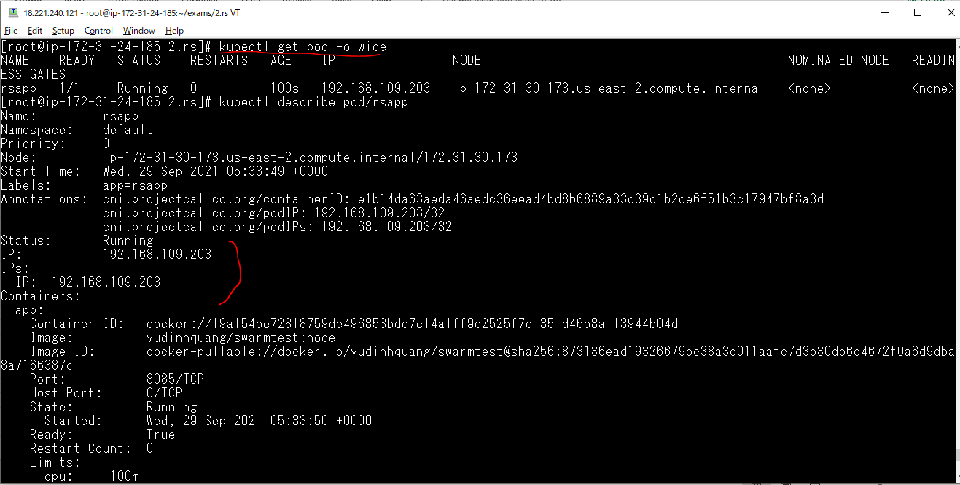

Triển khai file yaml để tạo ReplicaSet, thì lúc này nó chỉ tạo thêm 2 pod mới nữa
 | kubectl apply -f 2.rs.yaml

Kiểm tra lại thông tin của pod rsapp đã tạo trước đó, thì lúc này pod này đã chịu sự điều khiển của ReplicaSet vừa tạo vì nó có nhãn app=rsapp do ReplicaSet quản lý
 | kubectl describe pod/rsapp
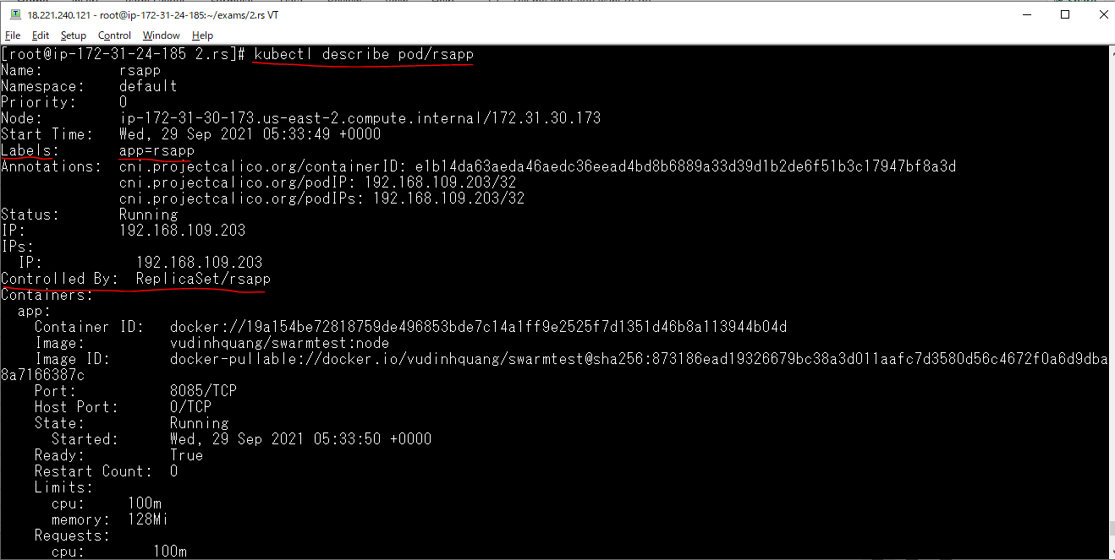

Xóa ReplicaSet vừa tạo thì tất cả các pod sẽ được xóa
 | kubectl delete -f 2.rs.yaml

Autoscaler với ReplicaSet
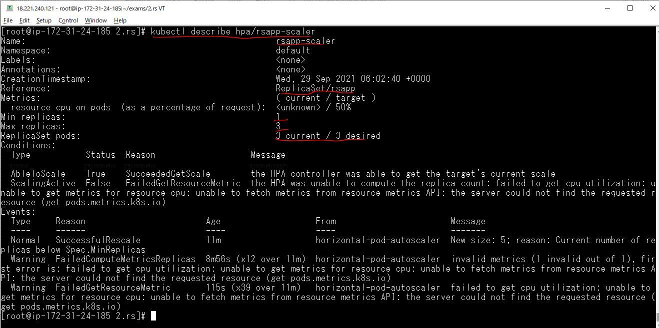
Sau khi ReplicaSet được tạo ra thì chúng ta có thể điều chỉnh được số lượng pod mà nó quản lý

Triển khai ReplicaSet, ReplicaSet này quản lý 3 pod
 | kubectl apply -f 2.rs.yaml

Triển khai Horizontal Pod Autoscaler(hpa)
 | vi 2.hpa.yaml

 | kubectl apply -f 2.hpa.yaml

Quan sát sự thay đổi để kiểm tra Sự thiết lập lại số pod của ReplicaSet
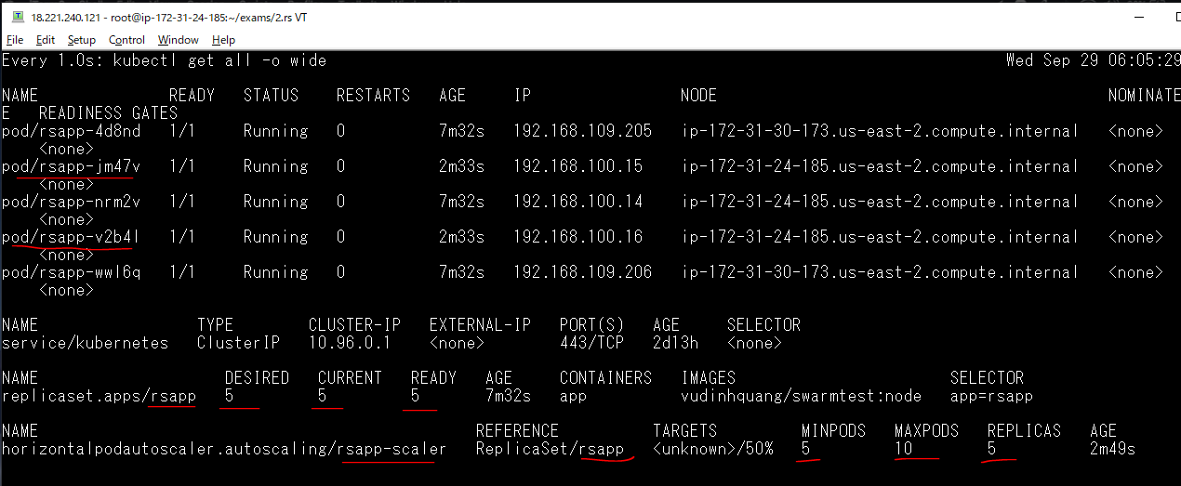

Liệt kê ra các hpa
 | kubectl get hpa -o wide

Có thể cập nhật lại hpa
 | vi 2.hpa.yaml

 | kubectl apply -f 2.hpa.yaml

Kiểm tra sự cập nhật
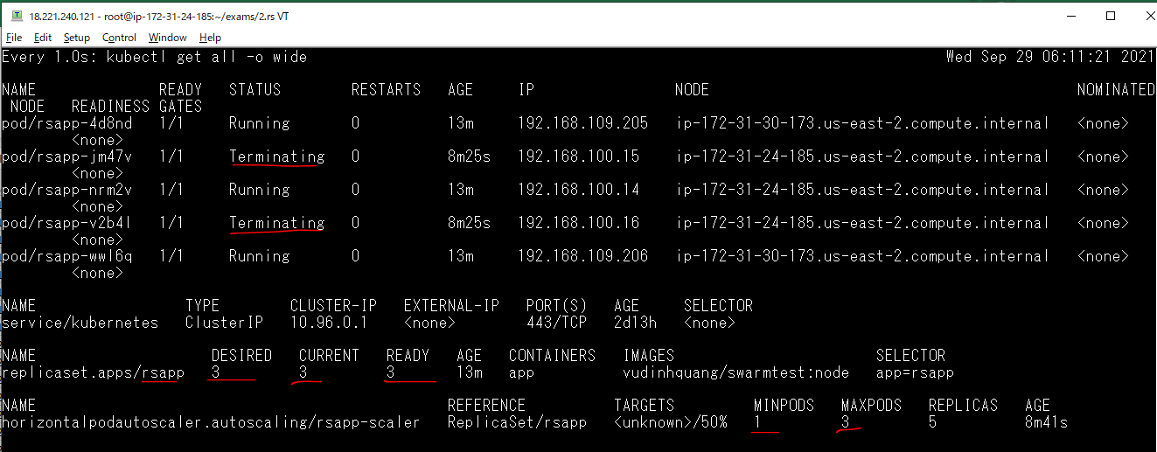

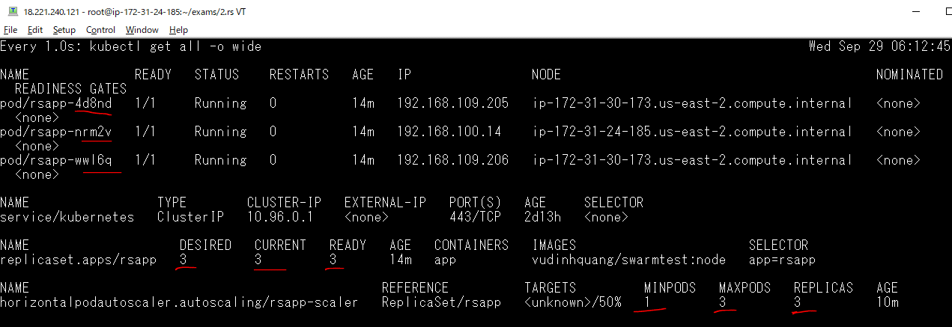

Xem thông tin chi tiết hpa
 | kubectl describe hpa/rsapp-scaler

Delete All
